画中画模板
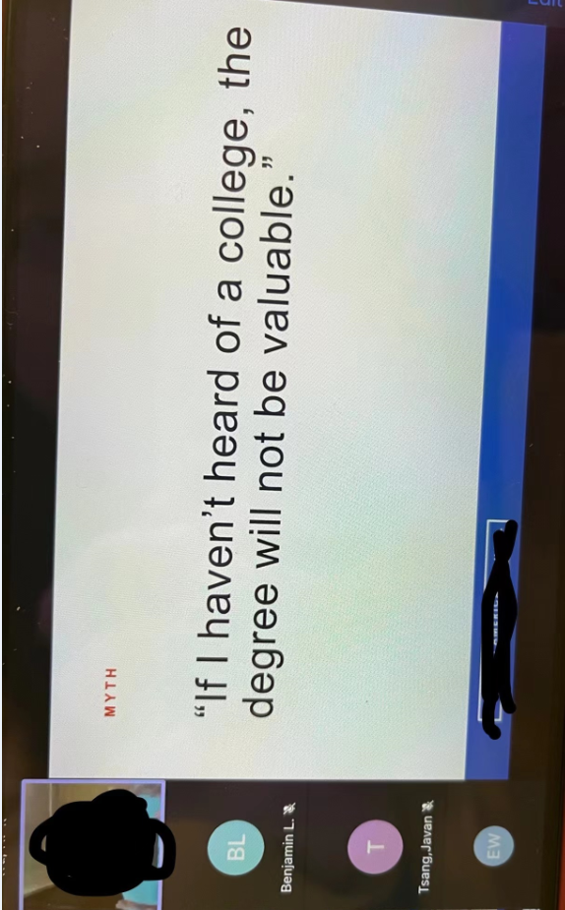
观众方手机上看到的画面

